Sheet3
坐标 | 实际 成交价 | 资金池token数量 |  | product=okb*eth | price=okb/eth
 |  | okb | eth
B |  | 2000 | 40 | 80000 | 50
 | 55 | 2200 | 36.363636364 | 80000 | 60.5
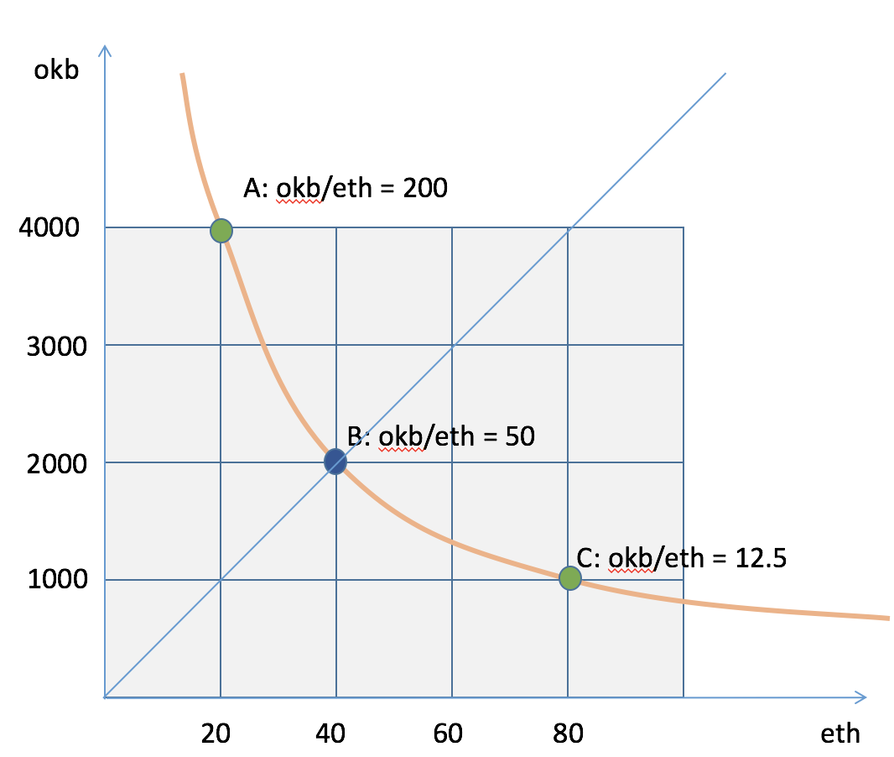
 | 66 | 2400 | 33.333333333 | 80000 | 72
 | 78 | 2600 | 30.769230769 | 80000 | 84.5
 | 91 | 2800 | 28.571428571 | 80000 | 98
 | 105 | 3000 | 26.666666667 | 80000 | 112.5
 | 120 | 3200 | 25 | 80000 | 128
 | 136 | 3400 | 23.529411765 | 80000 | 144.5
 | 153 | 3600 | 22.222222222 | 80000 | 162
 | 171 | 3800 | 21.052631579 | 80000 | 180.5
A | 190 | 4000 | 20 | 80000 | 200
 | 190 | 3800 | 21.052631579 | 80000 | 180.5
 | 171 | 3600 | 22.222222222 | 80000 | 162
 | 153 | 3400 | 23.529411765 | 80000 | 144.5
 | 136 | 3200 | 25 | 80000 | 128
 | 120 | 3000 | 26.666666667 | 80000 | 112.5
 | 105 | 2800 | 28.571428571 | 80000 | 98
 | 91 | 2600 | 30.769230769 | 80000 | 84.5
 | 78 | 2400 | 33.333333333 | 80000 | 72
 | 66 | 2200 | 36.363636364 | 80000 | 60.5
B | 55 | 2000 | 40 | 80000 | 50
 | 45 | 1800 | 44.444444444 | 80000 | 40.5
 | 36 | 1600 | 50 | 80000 | 32
 | 28 | 1400 | 57.142857143 | 80000 | 24.5
 | 21 | 1200 | 66.666666667 | 80000 | 18
C | 15 | 1000 | 80 | 80000 | 12.5
 | 15 | 1200 | 66.666666667 | 80000 | 18
 | 21 | 1400 | 57.142857143 | 80000 | 24.5
 | 28 | 1600 | 50 | 80000 | 32
 | 36 | 1800 | 44.444444444 | 80000 | 40.5
B | 45 | 2000 | 40 | 80000 | 50

